Hoja 1
Nombre emisora | Frecuencia operación | Ancho de banda señal recibida | señal L+R (SI/NO) | Pilot (SI/NO) | Señal L-R (SI/NO) | señal RBDS (SI/NO) | Subcarriers (SI/NO) | Emisora registrada | Imagen de evidencia
W RADIO | 90.7 MHz | 114 Khz | SI | SI | SI | NO | SI | COMERCIAL | 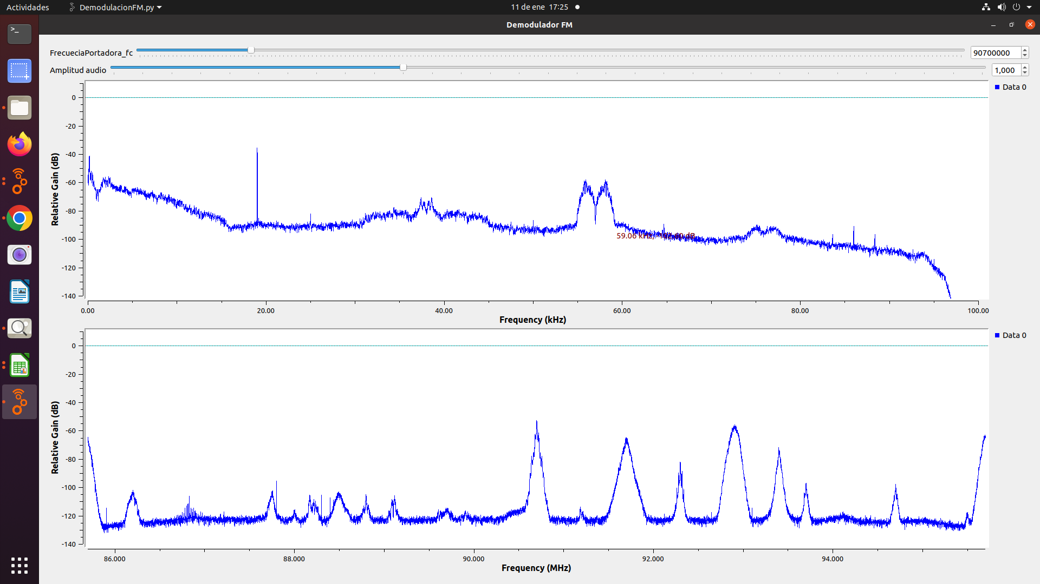
EMISORA DE INTERÉS PÚBLICO EN BUCARAMANGA | 91.7 MHz | 181 Khz | SI | SI | SI | NO | NO | INTERÉS PÚBLICO | 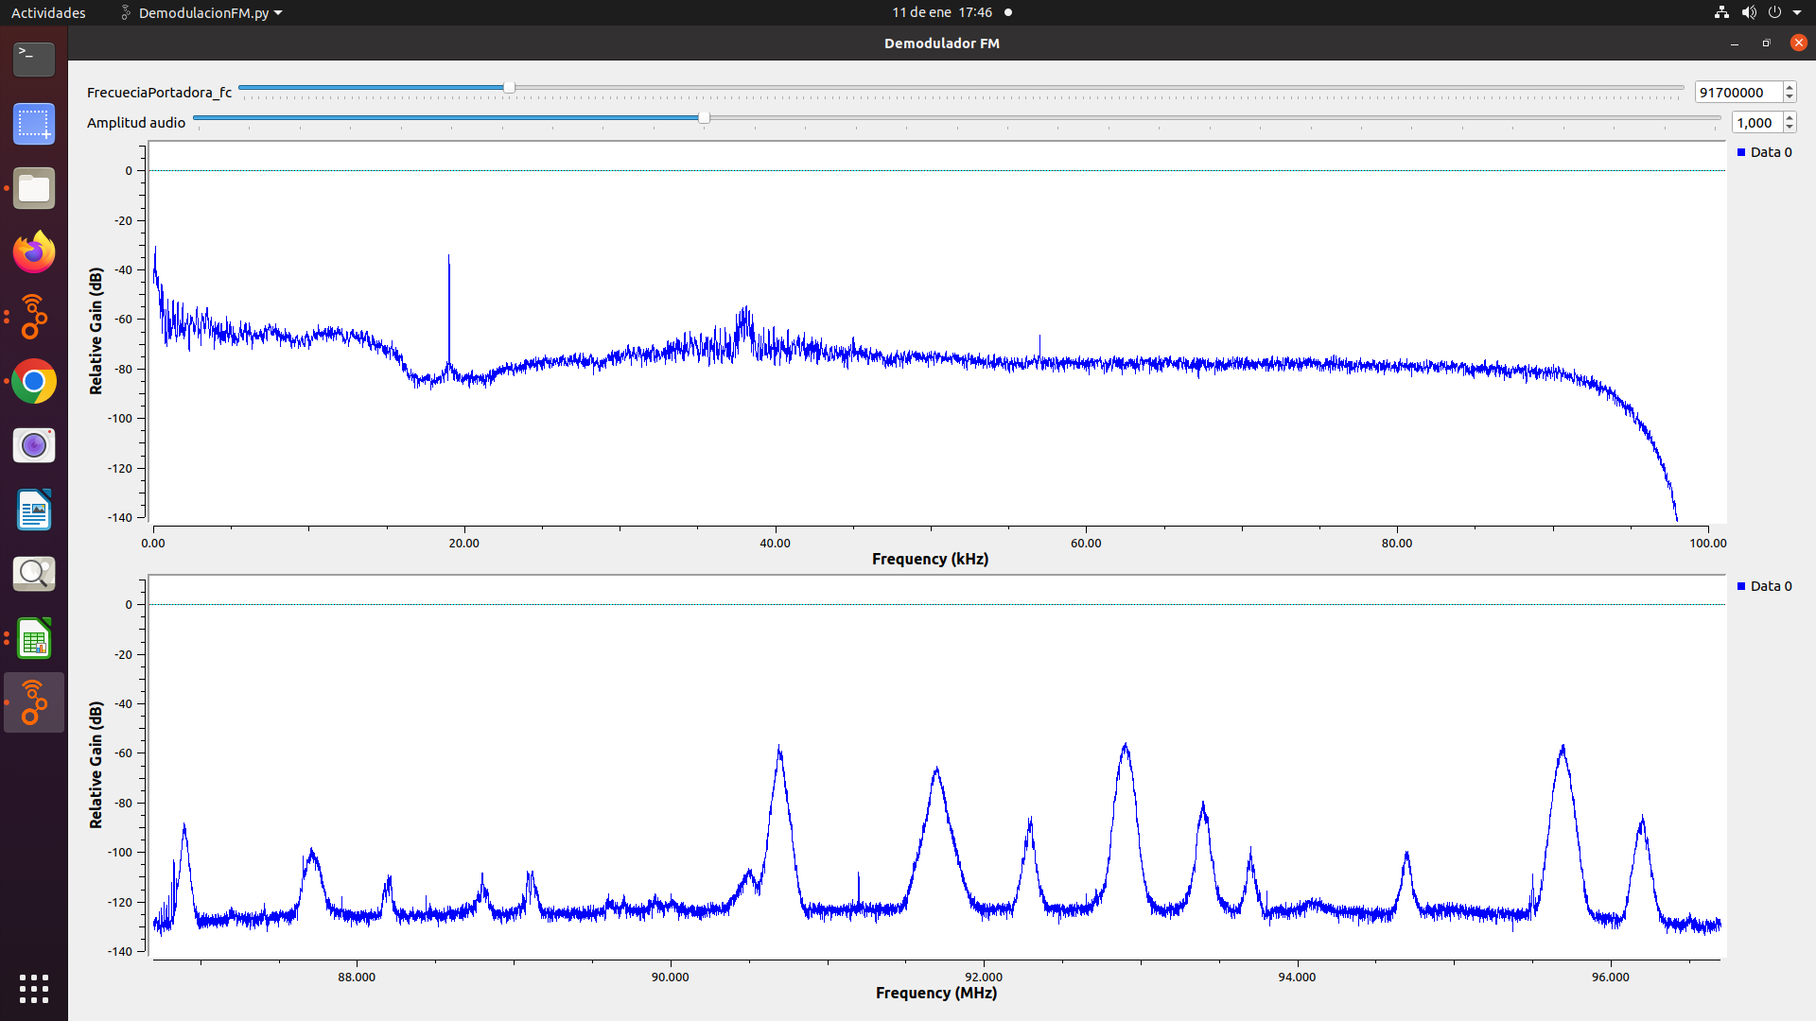
COLOMBIA ESTEREO | 92.9 MHz | 132 Khz | SI | SI | SI | NO | NO | INTERÉS PÚBLICO | 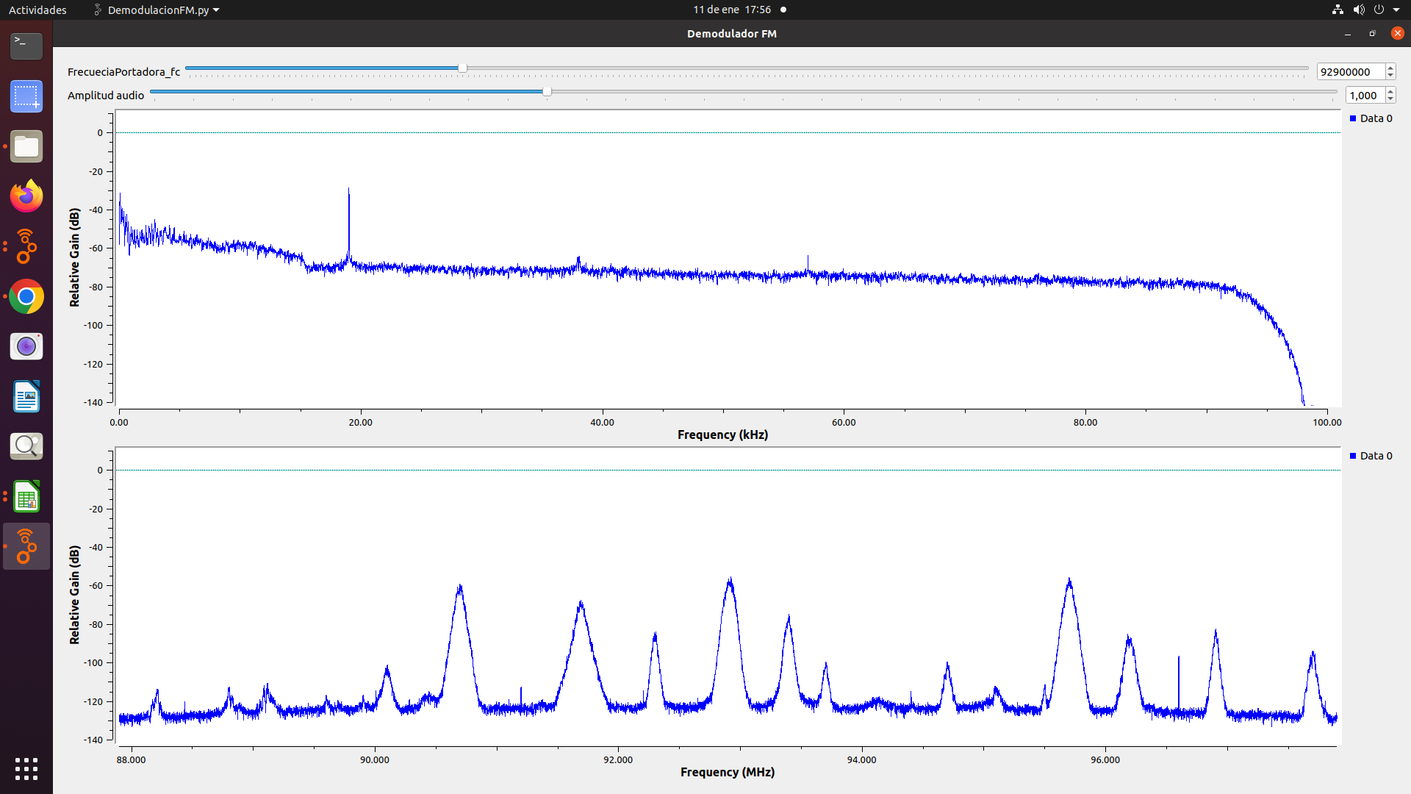
EMISORA COMUNITARIA LA BRUJULA - ÁREA DE SERVICIO No.1 | 93.4 MHz | 120 Khz | SI | SI | SI | NO | NO | COMUNITARIA | 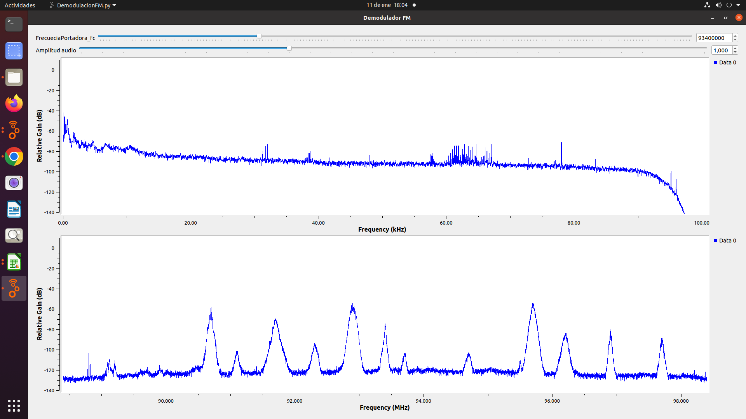
TROPICANA | 95.7 MHz | 120 Khz | SI | SI | Si | SI | NO | COMERCIAL | 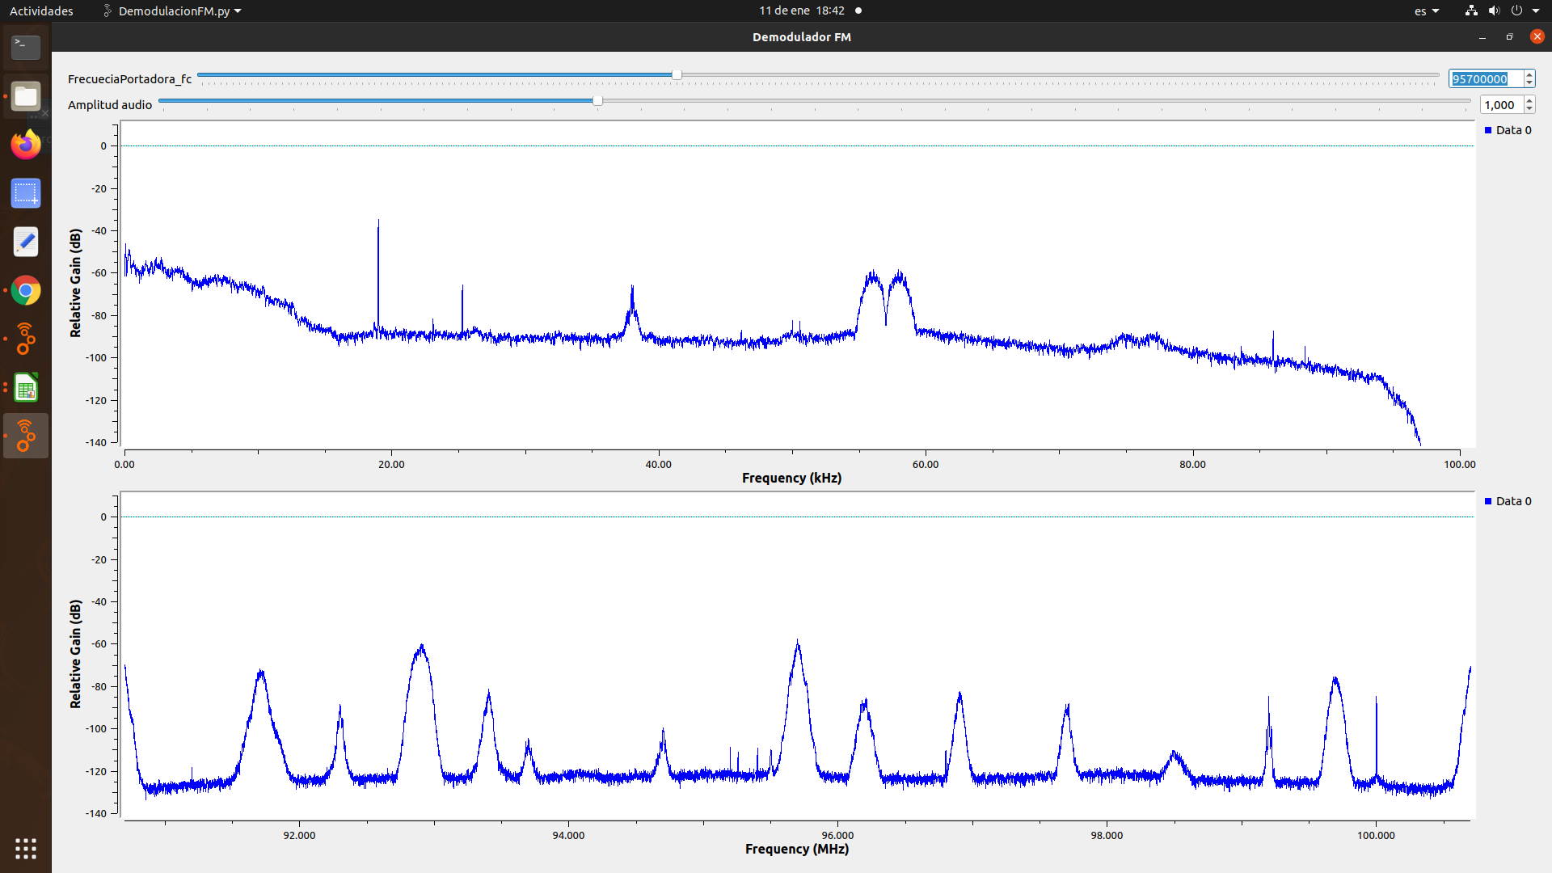
SANTO TOMAS ESTEREO | 96.2 MHz | 186 Khz | SI | SI | SI | SI | NO | 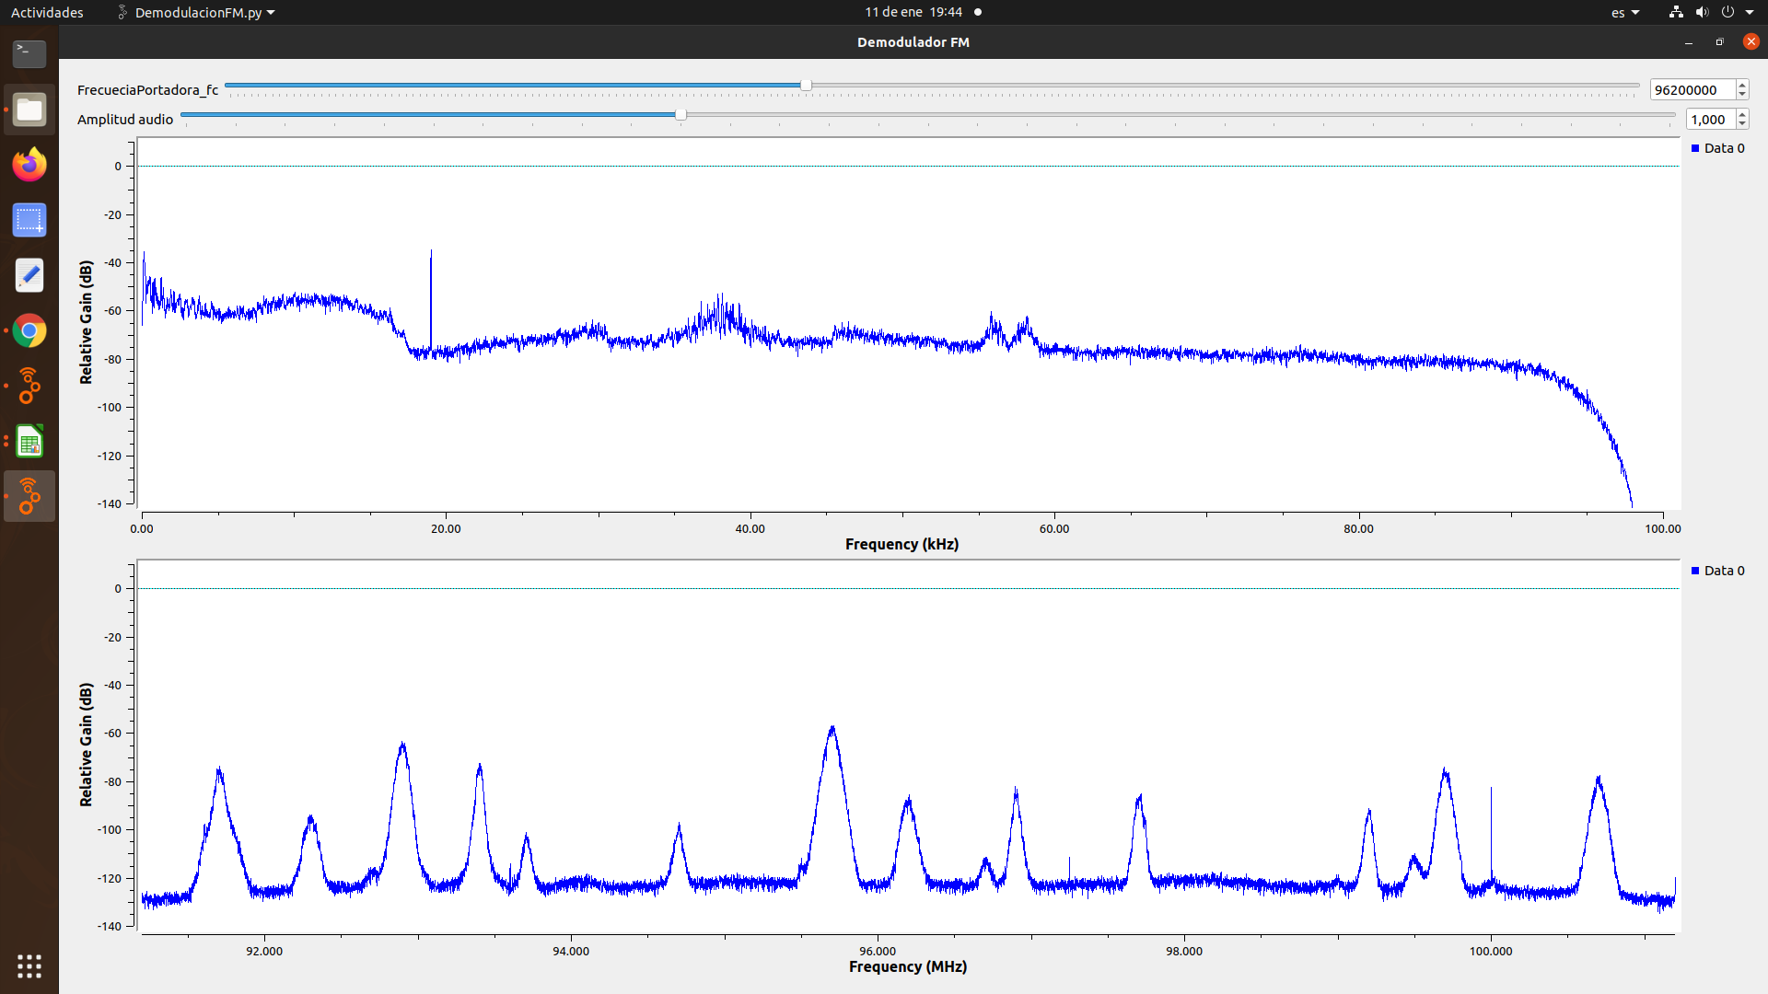 INTERÉS PÚBLICO
LA FM | 99.7 MHZ | 114 Khz | SI | SI | SI | SI | NO | COMERCIAL | 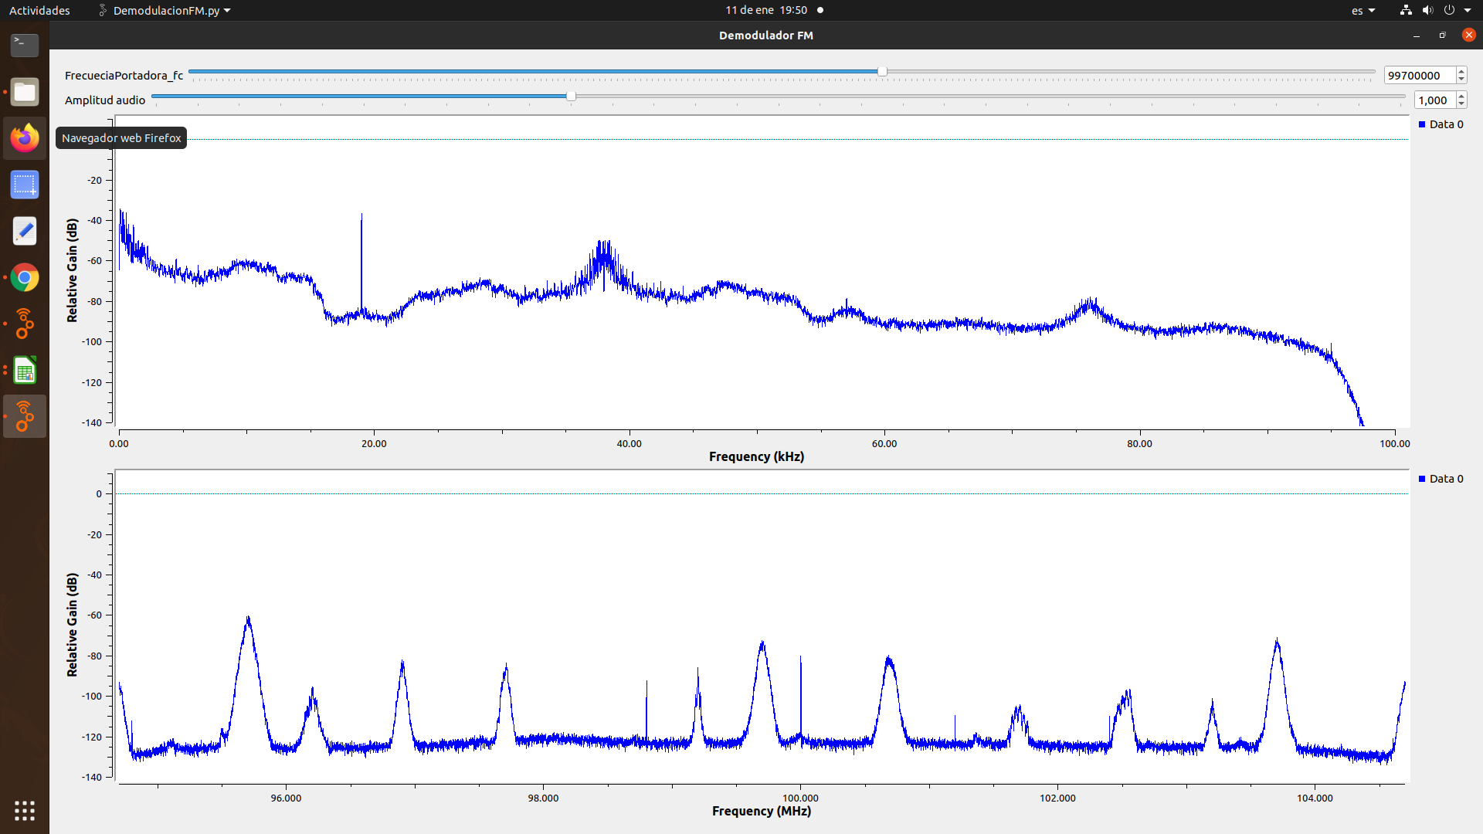
RADIO CAPITAL LTDA | 99,2 MHz | 120 Khz | SI | SI | SI | NO | NO | COMERCIAL | 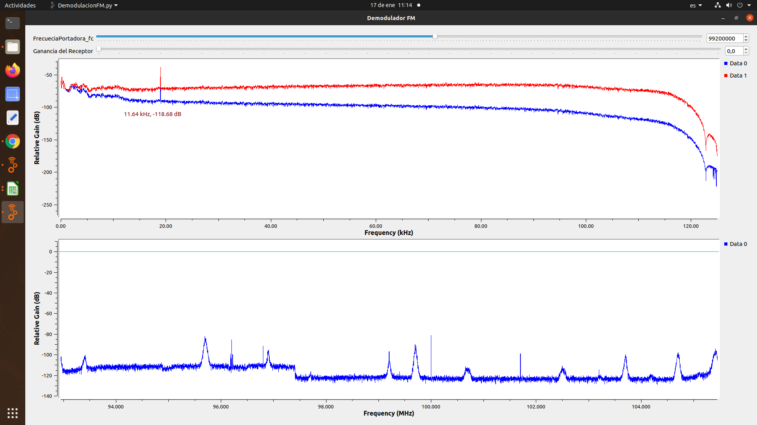
RADIONICA | 92.3 MHz | 218 Khz | SI | SI | NO | NO | NO | INTERÉS PÚBLICO | 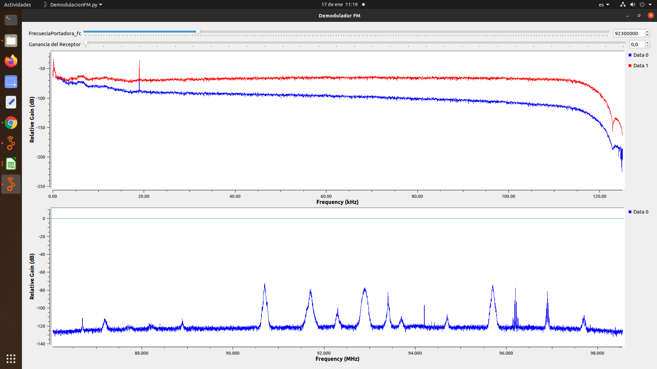
LA U RADIO | 107,7 MHz | 195 Khz | SI | SI | SI | NO | NO | COMUNITARIA | 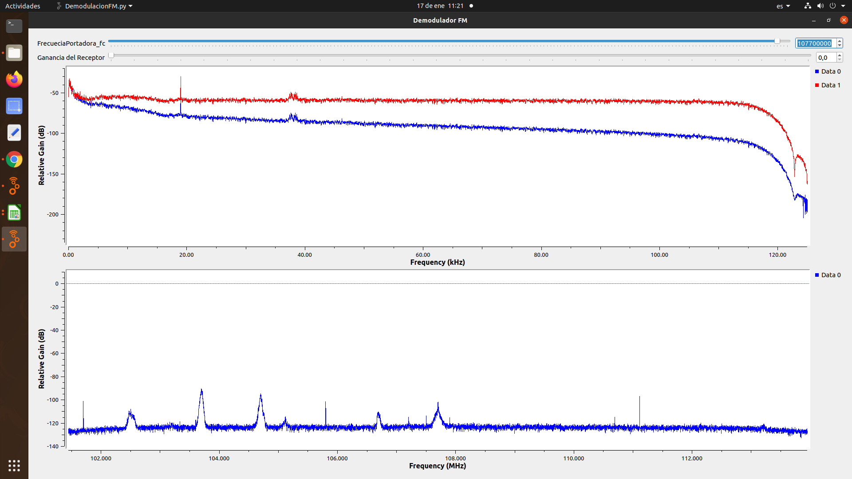
RADIO UNO | 106,7 MHz | 443 Khz | SI | SI | NO | NO | NO | COMUNITARIA | 
BESAME RADIO | 104,7 MHz | 98 Khz | SI | SI | SI | SI | NO | COMUNITARIA | 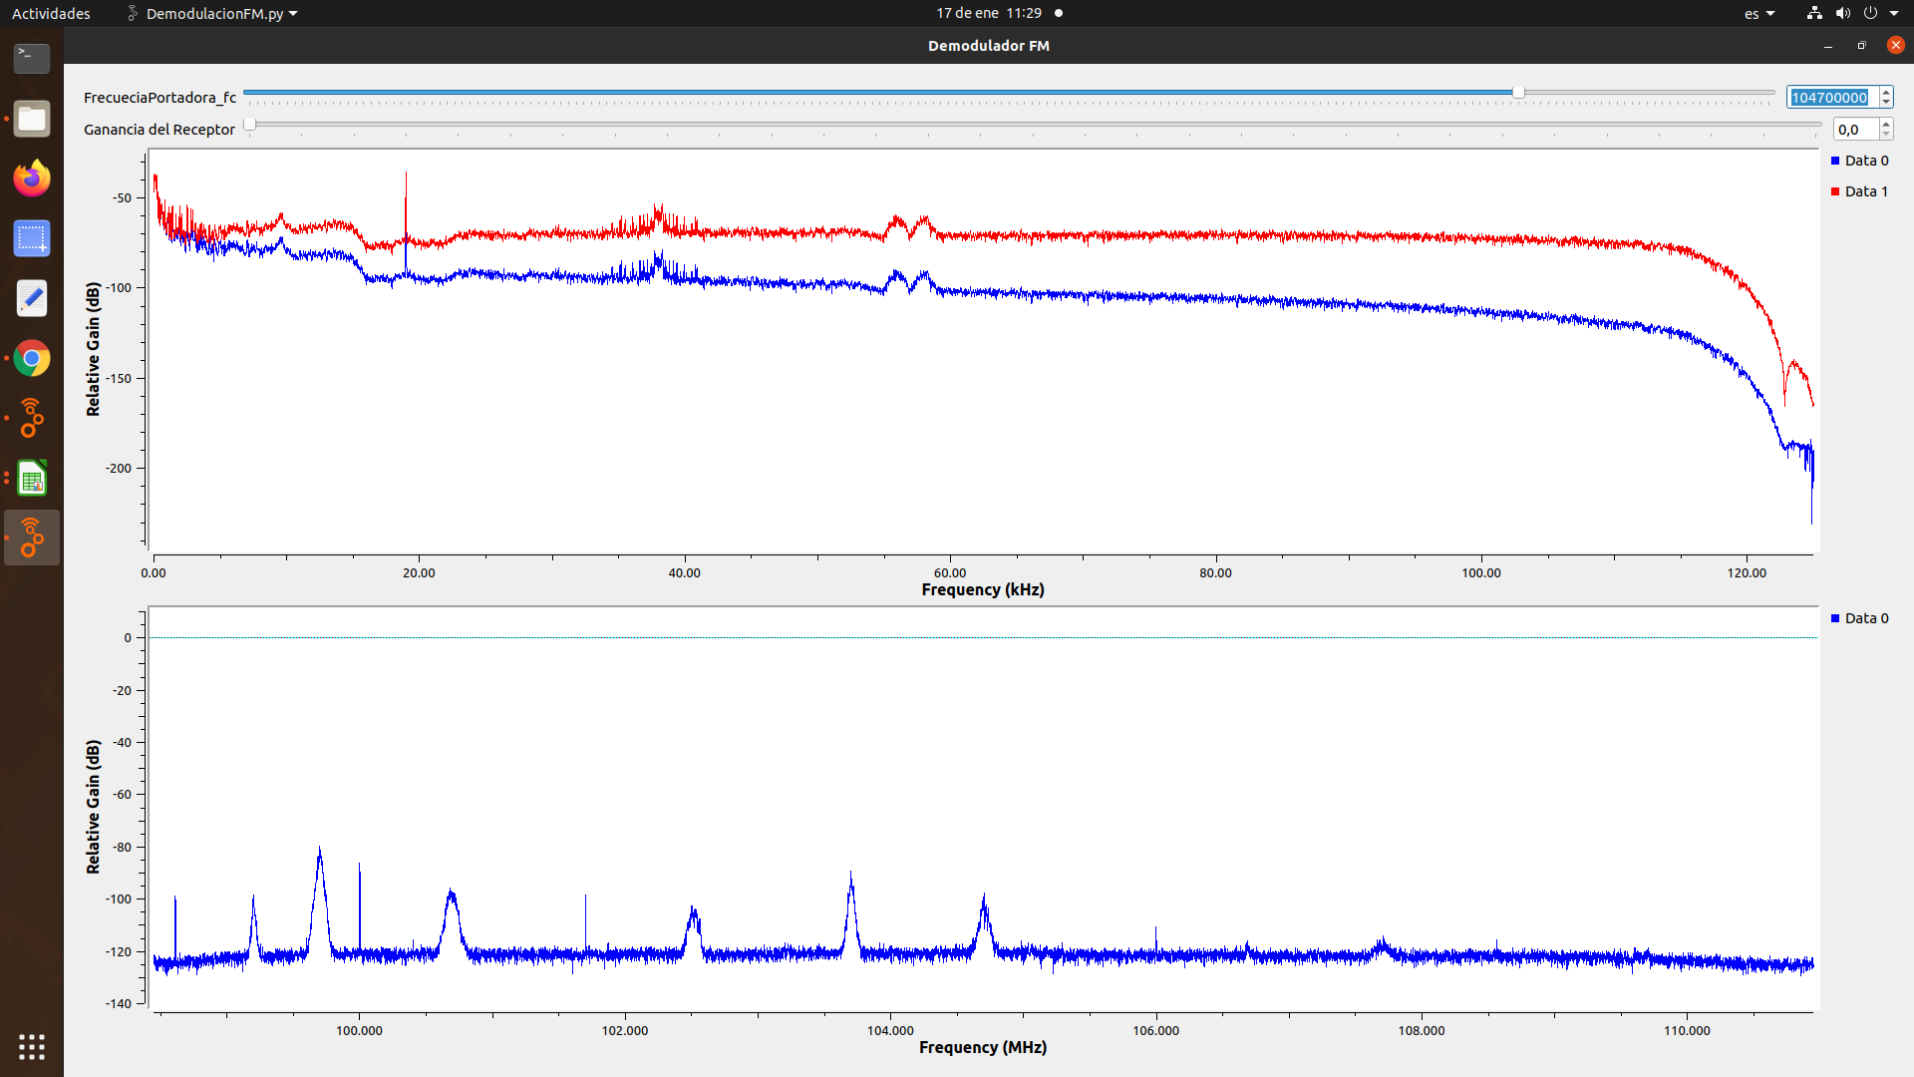
LA MEGA ESTEREO | 102.5 MHz | 188 Khz | SI | SI | SI | SI | NO | COMUNITARIA | 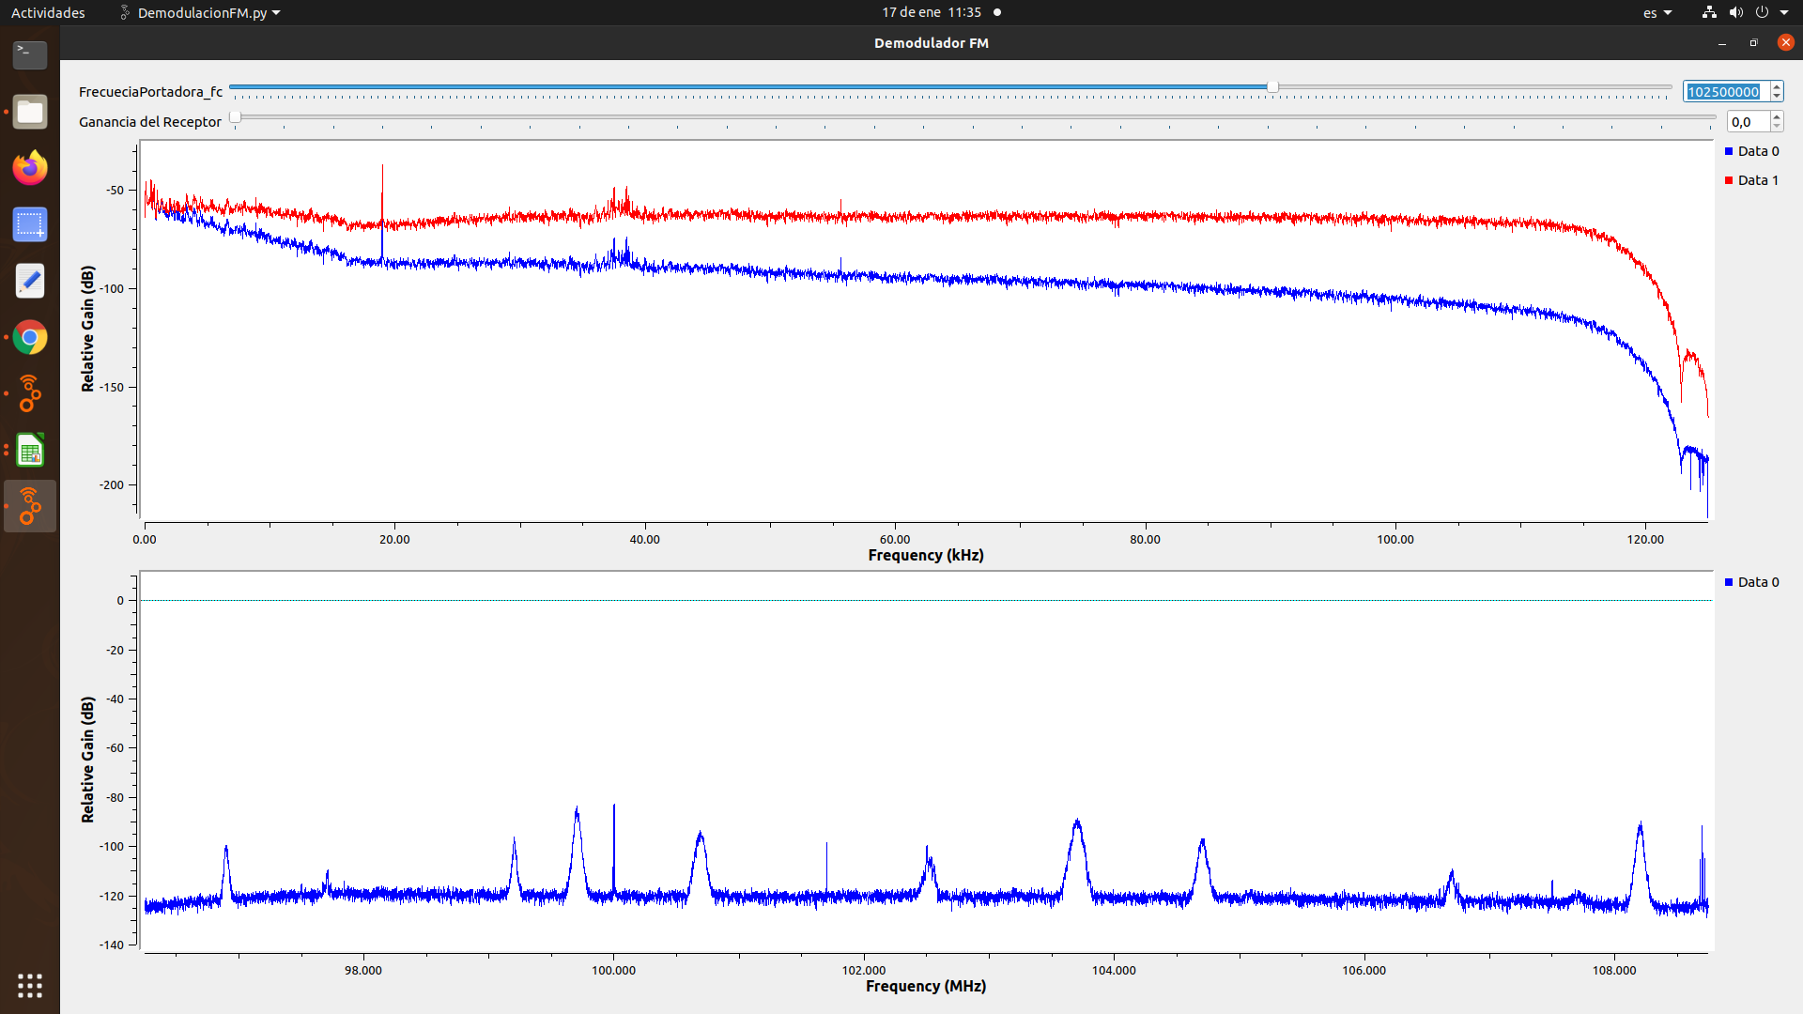
EMISORA INTERES PUBLICO BUCARAMANGA | 100,7 MHz |  | SI | SI | SI | SI | NO | INTERÉS PÚBLICO | 